Таблица Инцендентности
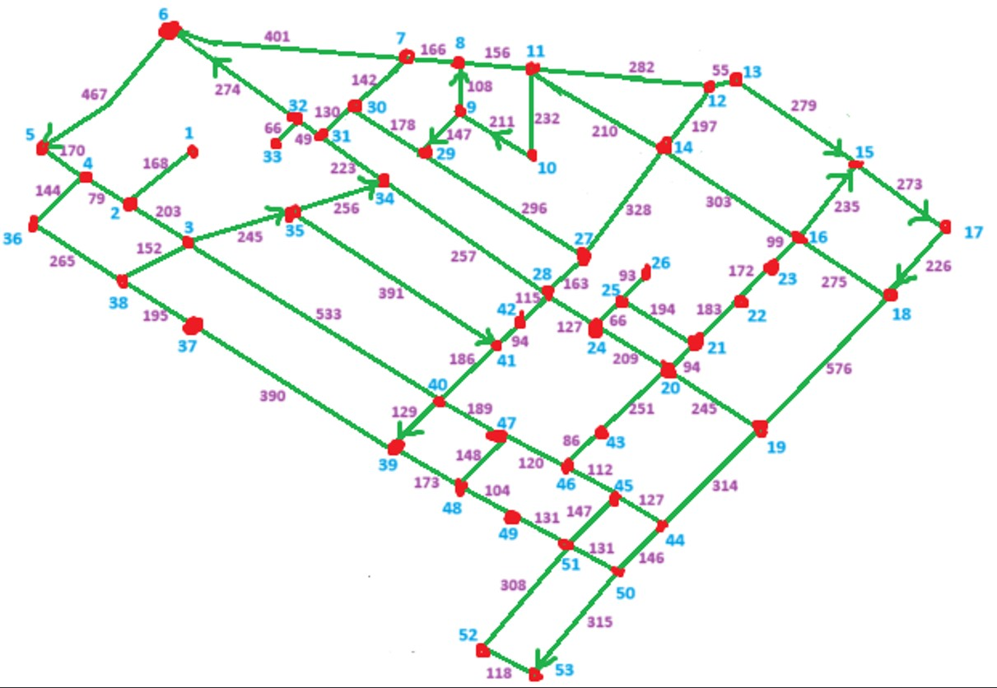
№.№ | Начало | Конец | Вес
1 | 1 | 2 | 168
2 | 2 | 1 | 168
3 | 2 | 3 | 203
4 | 2 | 4 | 79
5 | 3 | 2 | 203
6 | 3 | 35 | 245
7 | 3 | 38 | 152
8 | 3 | 40 | 533
9 | 4 | 2 | 79
10 | 4 | 5 | 170
11 | 4 | 36 | 144
12 | 5 | 4 | 170
13 | 6 | 5 | 467
14 | 7 | 6 | 401
15 | 7 | 8 | 166
16 | 7 | 30 | 142
17 | 8 | 7 | 166
18 | 8 | 11 | 156
19 | 9 | 8 | 108
20 | 10 | 9 | 211
21 | 11 | 8 | 156
22 | 11 | 10 | 232
23 | 11 | 12 | 282
24 | 11 | 14 | 210
25 | 12 | 13 | 55
26 | 12 | 14 | 197
27 | 13 | 12 | 55
28 | 13 | 15 | 279
29 | 14 | 11 | 210
30 | 14 | 12 | 197
31 | 14 | 16 | 303
32 | 14 | 27 | 328
33 | 15 | 13 | 279
34 | 15 | 17 | 273
35 | 16 | 14 | 303
36 | 16 | 15 | 235
37 | 16 | 18 | 275
38 | 16 | 23 | 99
39 | 17 | 18 | 226
40 | 18 | 16 | 275
41 | 18 | 19 | 576
42 | 19 | 18 | 576
43 | 19 | 20 | 245
44 | 19 | 44 | 314
45 | 20 | 19 | 245
46 | 20 | 21 | 94
47 | 20 | 24 | 209
48 | 20 | 43 | 251
49 | 21 | 20 | 94
50 | 21 | 22 | 183
51 | 21 | 25 | 194
52 | 22 | 21 | 183
53 | 22 | 23 | 172
54 | 23 | 16 | 99
55 | 23 | 22 | 172
56 | 24 | 20 | 209
57 | 24 | 25 | 66
58 | 24 | 28 | 127
59 | 25 | 21 | 194
60 | 25 | 24 | 66
61 | 25 | 26 | 93
62 | 26 | 25 | 93
63 | 27 | 14 | 328
64 | 27 | 28 | 163
65 | 27 | 29 | 296
66 | 28 | 24 | 127
67 | 28 | 27 | 163
68 | 28 | 34 | 257
69 | 28 | 42 | 115
70 | 29 | 27 | 296
71 | 29 | 30 | 178
72 | 30 | 7 | 142
73 | 30 | 29 | 178
74 | 30 | 31 | 130
75 | 31 | 30 | 130
76 | 31 | 32 | 49
77 | 31 | 34 | 223
78 | 32 | 6 | 274
79 | 32 | 31 | 29
80 | 32 | 33 | 66
81 | 33 | 32 | 66
82 | 34 | 28 | 257
83 | 34 | 31 | 223
84 | 35 | 34 | 256
85 | 35 | 41 | 391
86 | 36 | 4 | 144
87 | 36 | 38 | 265
88 | 37 | 38 | 195
89 | 37 | 39 | 390
90 | 38 | 3 | 152
91 | 38 | 36 | 265
92 | 38 | 37 | 195
93 | 39 | 37 | 390
94 | 39 | 48 | 173
95 | 40 | 3 | 533
96 | 40 | 39 | 129
97 | 40 | 41 | 186
98 | 40 | 47 | 189
99 | 41 | 40 | 186
100 | 41 | 42 | 94
101 | 42 | 28 | 115
102 | 42 | 41 | 94
103 | 43 | 20 | 251
104 | 43 | 46 | 86
105 | 44 | 19 | 314
106 | 44 | 25 | 127
107 | 44 | 50 | 146
108 | 45 | 44 | 127
109 | 45 | 46 | 112
110 | 45 | 51 | 147
111 | 46 | 43 | 86
112 | 46 | 45 | 112
113 | 46 | 47 | 120
114 | 47 | 40 | 189
115 | 47 | 46 | 120
116 | 47 | 48 | 148
117 | 49 | 48 | 104
118 | 49 | 51 | 131
119 | 50 | 44 | 146
120 | 50 | 51 | 131
121 | 50 | 53 | 315
122 | 51 | 45 | 147
123 | 51 | 49 | 131
124 | 51 | 50 | 131
125 | 51 | 52 | 308
126 | 52 | 51 | 308
127 | 52 | 53 | 118
128 | 53 | 52 | 118

